Hoja1
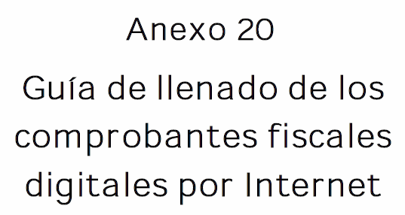

 |  |  | CFDI emitido en el mes postrior

Artículo 106 quinto párrafo LISR Cuando los contribuyentes presten servicios profesionales a las personas morales, éstas deberán retener, como pago provisional, el monto que resulte de aplicar la tasa del 10% sobre el monto de los pagos que les efectúen, sin deducción alguna, debiendo proporcionar a los contribuyentes comprobante fiscal en el que conste el monto del impuesto retenido, el cual deberá enterarse, en su caso, conjuntamente con las retenciones señaladas en el artículo 96 de esta Ley. El impuesto retenido en los términos de este párrafo será acreditable contra el impuesto a pagar que resulte en los pagos provisionales de conformidad con este artículo.
Sexto párrafo Las personas morales obligadas a efectuar la retención podrán optar por no proporcionar el comprobante fiscal a que se refiere el párrafo anterior, siempre que la persona física que preste los servicios profesionales les expida un comprobante fiscal que cumpla con los requisitos a que se refieren los artículos 29 y 29-A del Código Fiscal de la Federación y en el comprobante se señale expresamente el monto del impuesto retenido. En este caso, las personas físicas que expidan el comprobante fiscal podrán considerarlo como comprobante de retención del impuesto y efectuar el acreditamiento del mismo en los términos de las disposiciones fiscales. Lo previsto en este párrafo en ningún caso libera a las personas morales de las obligaciones de efectuar, en tiempo y forma, la retención y entero del impuesto, en los términos de las disposiciones fiscales respecto de las personas a las que les hubieran efectuado dichas retenciones.

Versión
Folio interno | 156
Fecha de expedición | 2026-06-26
Lugar de expedición de la retención | 11320
Clave de retención | 01 | Servicios profesionales.
Descripción de la retención | Retención servicios profesionales artículo 106 quinto párrafo LISR (folio fiscal 5856)

Nodo emisor
RFC emisor
Nombre, denominación o razón social emisor
Régimen fiscal del emisor | 601

Nodo receptor
Nacionalidad | Nacional
RFC del receptor
Nombre, denominación o razón social receptor
CURP receptor
Domicilio fiscal del receptor

Nodo periodo
Mes inicial | 3
Mes final | 3
Ejercicio | 2024

Nodo totales
Monto total de la operación
Monto total gravado
Monto total exento
Monto total retenido
Utilidad bimestral
ISR correspondiente

Nodo impuestos retenidos
Base retención
Impuesto retenido
Monto retención
Tipo pago retención

